PCM07WF01
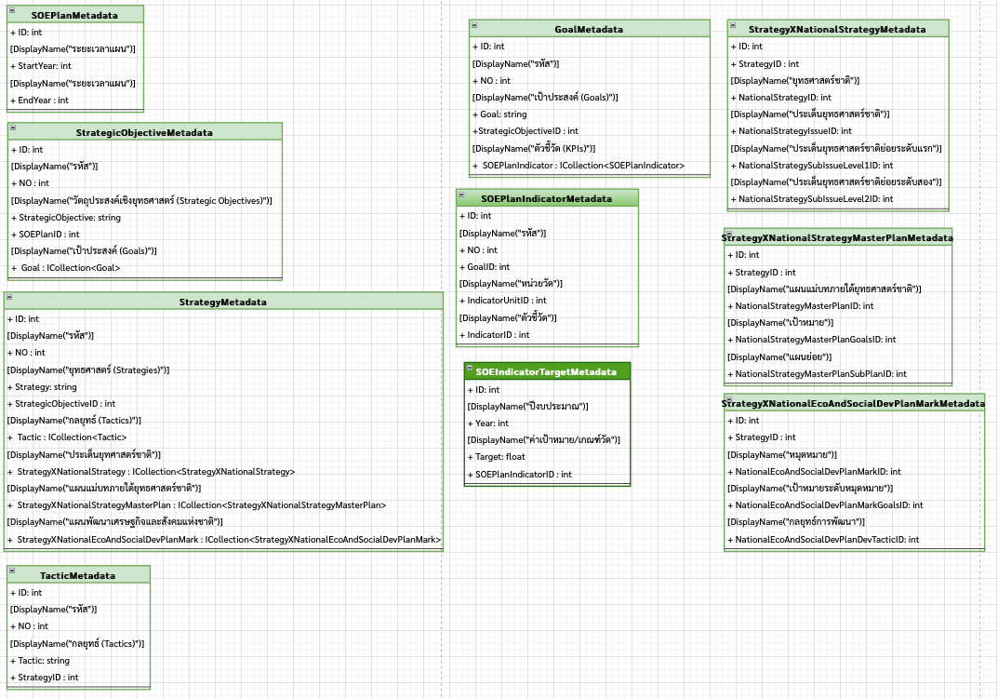
Index

 |  |  |  |  |  |  |  |  |  |  |  |  |  |  |  |  |  | ชื่อ: | นายบุญญฤทธิ์ นวนชนะ
 |  |  | ผู้ดูแลระบบ | จัดการหลักเกณฑ์ CBEs |  |  | จัดการแผนวิสาหกิจ |  | จัดการแผนแม่บท |  |  |  | ข้อมูลตัวชี้วัด |  |  | จัดการโครงการ | รายงาน | บทบาท: | กกผ.

Get SOEPlanController.Index()
Get SOEPlanController.RecycleBin()
 | จัดการแผนวิสาหกิจ

Get SOEPlanController.Create()
 |  |  |  |  |  |  |  |  |  |  |  | กล่องขยะ |  |  | เพิ่ม
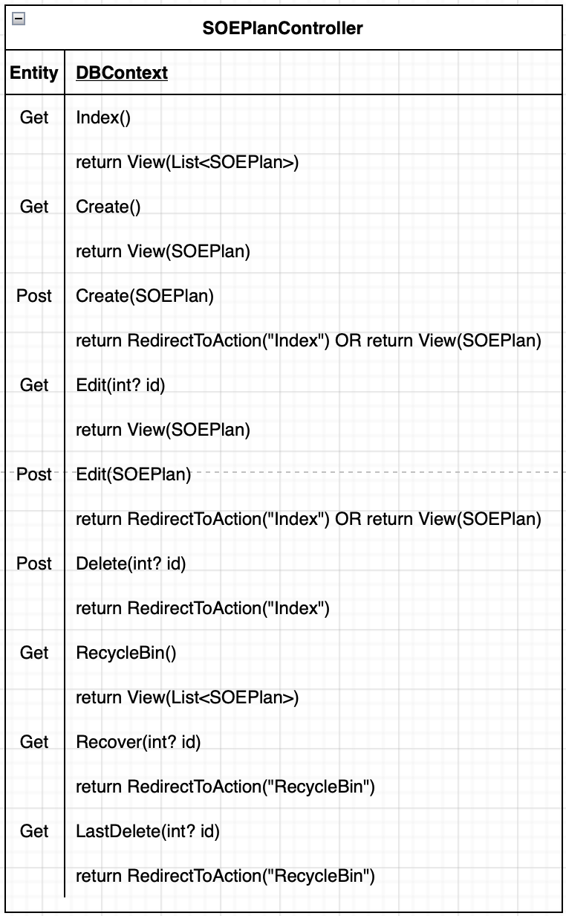
Get SOEPlanController.Edit(int? id)
 |  | วันที่ปรับปรุง |  |  | ปี |  |  |  |  | จัดการ
Post SOEPlanController.Delete(int? id)
 |  | 19/08/2564 |  | 2560 - 2565 |  | แก้ไข |  | วัตถุประสงค์เชิงยุทธศาสตร์ |  |  | ประวัติการแก้ไข |  |  | ลบ

 |  | 18/08/2564 |  | 2566 - 2570 |  | แก้ไข |  | วัตถุประสงค์เชิงยุทธศาสตร์ |  |  | ประวัติการแก้ไข |  |  | ลบ

Get StrategicObjectiveController.Index(int? SOEPlanID,string StrategicObjective)

PCM07WF02
Index

 |  |  |  |  |  |  |  |  |  |  |  |  |  |  | ชื่อ: | นายบุญญฤทธิ์ นวนชนะ
 |  | ผู้ดูแลระบบ | จัดการหลักเกณฑ์ CBEs |  |  |  | จัดการแผนวิสาหกิจ |  |  | จัดการแผนแม่บท | ข้อมูลตัวชี้วัด |  | จัดการโครงการ | รายงาน | บทบาท: | กกผ.

Get SOEPlanController.Create()
 | จัดการแผนวิสาหกิจ

 |  |  |  | รอบการแก้ไข |  | 1

 |  |  |  | หมายเหตุในการบันทึก | แก้….

 |  |  |  |  | *จะต้องกรอกหมายเหตุเพื่อเก็บเป็นประวัติการแก้ไข
Post SOEPlanController.Create(SOEPlan)
 |  |  |  | ระยะเวลาแผน |  | 2565 |  | ถึง | 2570

 |  |  |  |  |  |  |  |  |  |  |  | บันทึก

PCM07WF04
Index

 |  |  |  |  |  |  |  |  |  |  |  |  |  | ชื่อ: | นายบุญญฤทธิ์ นวนชนะ
 |  | ผู้ดูแลระบบ | จัดการหลักเกณฑ์ CBEs |  |  |  | จัดการแผนวิสาหกิจ |  |  | จัดการแผนแม่บท | ข้อมูลตัวชี้วัด | จัดการโครงการ | รายงาน | บทบาท: | กกผ.

Get SOEPlanController.RecycleBin()
Get SOEPlanController.Recover(int? id)
 | กล่องขยะแผนวิสาหกิจ

 |  |  |  | วันที่วันที่ลบ |  | ปี |  |  | จัดการ

Get SOEPlanController.LastDelete(int? id)
 |  |  |  | 19/08/2564 | 2560 - 2565 |  |  | ยกเลิก |  | ลบ

 |  |  |  | 18/08/2564 | 2565 - 2570 |  |  | ยกเลิก |  | ลบ

PCM07WF05
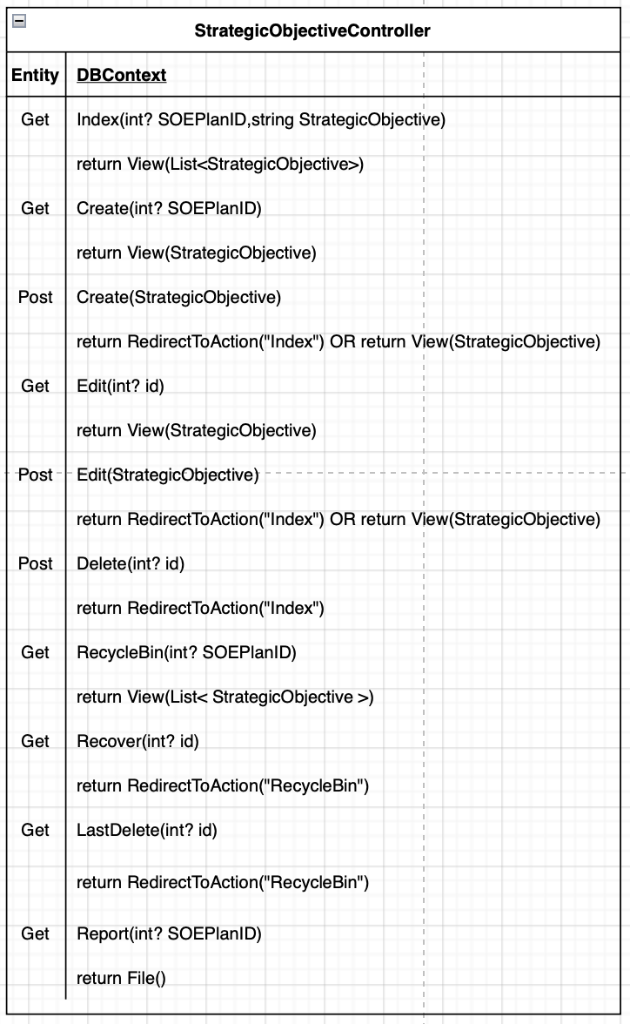
Index

 |  |  |  |  |  |  |  |  |  |  |  |  |  |  |  |  |  |  |  |  |  |  |  | ชื่อ: | นายบุญญฤทธิ์ นวนชนะ
 |  |  |  |  |  |  | ผู้ดูแลระบบ | จัดการหลักเกณฑ์ CBEs |  | จัดการแผนวิสาหกิจ |  |  | จัดการแผนแม่บท |  |  | ข้อมูลตัวชี้วัด |  |  |  | จัดการโครงการ |  |  | รายงาน | บทบาท: | กกผ.

Get StrategicObjectiveController.Index(int? SOEPlanID,string StrategicObjective)
 | จัดการวัตถุประสงค์เชิงยุทธศาสตร์ตามแผนวิสาหกิจ
Get StrategicObjectiveController.RecycleBin(int? SOEPlanID)
 |  | แผนวิสาหกิจ ปีงบประมาณ | 2560 - 2565

Get StrategicObjectiveController.Create(int? SOEPlanID)
 |  | วัตถุประสงค์เชิงยุทธศาสตร์ |  |  |  |  |  |  | ค้นหา |  |  |  |  |  |  |  |  |  | กล่องขยะ |  |  | เพิ่ม
Get StrategicObjectiveController.Edit(int? id)
 |  |  |  | วันที่ปรับปรุง |  | วัตถุประสงค์เชิงยุทธศาสตร์ |  |  |  |  |  |  |  |  |  |  | จัดการ
Post StrategicObjectiveController.Delete(int? id)
 |  |  |  | 19/08/2564 | พัฒนาและบูรณาการระบบขนส่งมวลชน |  |  |  |  |  | แก้ไข | เป้าประสงค์ |  | ค่าเป้าหมาย | ยุทธศาสตร์ |  |  | ประวัติการแก้ไข |  |  | ลบ

 |  |  |  | 18/08/2564 | บริหารการเงินและสร้างรายได้จากธุรกิจต่อเนื่อง |  |  |  |  |  | แก้ไข | เป้าประสงค์ |  | ค่าเป้าหมาย | ยุทธศาสตร์ |  |  | ประวัติการแก้ไข |  |  | ลบ

 |  |  |  | 17/08/2564 | พัฒนารูปแบบการให้บริการที่ตอบสนองวิภีชีวิตสังคมเมือง |  |  |  |  |  | แก้ไข | เป้าประสงค์ |  | ค่าเป้าหมาย | ยุทธศาสตร์ |  |  | ประวัติการแก้ไข |  |  | ลบ

Get StrategyController.Index(int? StrategicObjectiveID)
 |  |  |  | รายงาน
Get SOEPlanIndicatorController.Target(int? StrategicObjectiveID)

Get GoalController.Manage(int? StrategicObjectiveID)
 |  |  |  |  |  |  |  |  |  |  |  | แผนยุทธศาสตร์ชาติ และแผนแม่บทระดับประเทศ

PCM07WF06
Index

 |  |  |  |  |  |  |  |  |  |  | ชื่อ: | นายบุญญฤทธิ์ นวนชนะ
 |  | ผู้ดูแลระบบ | จัดการหลักเกณฑ์ CBEs |  | จัดการแผนวิสาหกิจ | จัดการแผนแม่บท | ข้อมูลตัวชี้วัด |  | จัดการโครงการ | รายงาน | บทบาท: | กกผ.

เก็บเลขrunning รหัสวัตถุประสงค์เชิงยุทธศาสตร์ (Strategic Objectives)
1++
ตามวัตถุประสงค์เชิงยุทธศาสตร์ภายใต้แผนวิสาหกิจ
Get StrategicObjectiveController.Create(int? SOEPlanID)
 | จัดการวัตถุประสงค์เชิงยุทธศาสตร์ตามแผนวิสาหกิจ

 |  |  |  | วัตถุประสงค์เชิงยุทธศาสตร์ (Strategic Objectives)

Post StrategicObjectiveController.Create(StrategicObjective)
 |  |  |  |  |  |  |  | บันทึก

อ

PCM07WF07
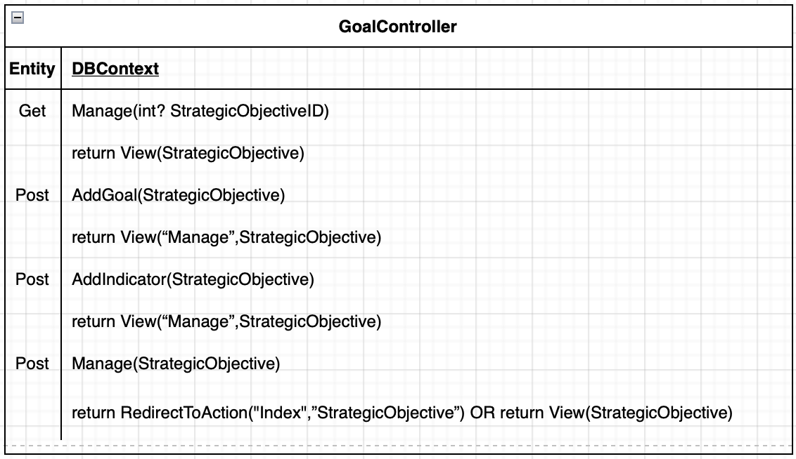
Index

 |  |  |  |  |  |  |  |  |  |  |  |  |  |  |  |  |  |  |  |  |  |  | ชื่อ: | นายบุญญฤทธิ์ นวนชนะ
 |  |  |  |  |  | ผู้ดูแลระบบ |  | จัดการหลักเกณฑ์ CBEs | จัดการแผนวิสาหกิจ | จัดการแผนแม่บท |  | ข้อมูลตัวชี้วัด |  |  |  | จัดการโครงการ |  |  |  | รายงาน |  |  | บทบาท: | กกผ.

Get GoalController.Manage(int? StrategicObjectiveID)
 | จัดการวัตถุประสงค์เชิงยุทธศาสตร์ตามแผนวิสาหกิจ

 |  | วัตถุประสงค์เชิงยุทธศาสตร์ (Strategic Objectives) |  | พัฒนาและบูรณาการระบบขนส่งมวลชน

 |  | รอบการแก้ไข |  | 1
Get GoalController.AddGoal(StrategicObjective)
 |  | หมายเหตุในการบันทึก | แก้….

Get GoalController.AddIndicator(StrategicObjective)
 |  |  | *จะต้องกรอกหมายเหตุเพื่อเก็บเป็นประวัติการแก้ไข

 |  |  |  |  |  |  |  |  |  |  |  |  |  |  |  |  |  |  |  |  |  | เพิ่ม

 |  |  |  |  |  |  | เป้าประสงค์ (Goals) |  |  |  |  |  | ตัวชี้วัด (KPIs)

 |  |  |  |  |  |  |  |  |  |  |  |  |  |  |  |  | เพิ่มตัวชี้วัด

 |  |  |  |  | มีโครงข่ายรถไฟฟ้าครอบคลุมพื้นที่กรุงเทพมหานคร |  |  |  |  |  | ตัวชี้วัด |  |  |  | หน่วยวัด |  |  | จัดการ |  |  | ลบ
 |  |  |  |  | และเมืองหลักของประเทศ
 |  |  |  |  |  |  |  |  |  | ระดับความคืบหน้าโครงการรถไฟฟ้าฯ |  |  |  | ร้อยละ |  |  |  |  | ลบ

เก็บเลขrunning รหัสเป้าประสงค์ (Goals)
1++
ตามเป้าประสงค์ภายใต้วัตถุประสงค์เชิงยุทธศาสตร์
 |  |  |  |  |  |  |  |  |  | ระดับความคืบหน้าโครงการรถไฟฟ้าฯ |  |  |  | ร้อยละ |  |  |  |  | ลบ

Post GoalController.Manage(StrategicObjective)
 |  |  |  |  |  |  |  |  |  |  |  |  |  |  |  |  |  |  |  |  |  | บันทึก
เก็บเลขrunning รหัสตัวชี้วัด (KPIs)
1++
ตามตัวชี้วัดภายใต้เป้าประสงค์

PCM07WF08
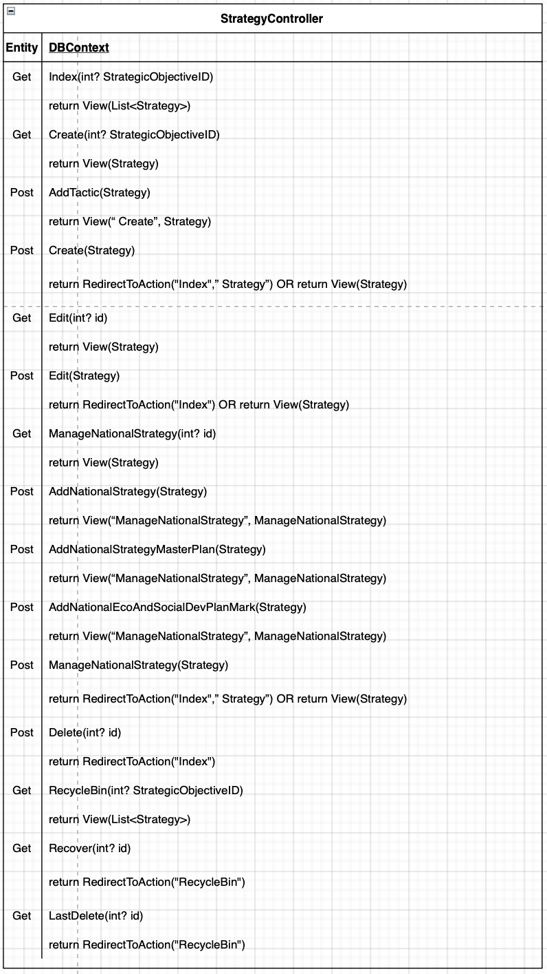
Index

 |  |  |  |  |  |  |  |  |  |  |  |  |  |  |  |  |  |  | ชื่อ: | นายบุญญฤทธิ์ นวนชนะ
 |  |  |  |  |  |  | ผู้ดูแลระบบ | จัดการหลักเกณฑ์ CBEs | จัดการแผนวิสาหกิจ |  |  | จัดการแผนแม่บท |  |  |  | ข้อมูลตัวชี้วัด | จัดการโครงการ | รายงาน | บทบาท: | กกผ.

Get StrategyController.Index(int? StrategicObjectiveID)
 | จัดการยุทธศาสตร์ตามแผนวิสาหกิจ
Get StrategyController.RecycleBin(int? StrategicObjectiveID)
 |  | วัตถุประสงค์เชิงยุทธศาสตร์ | พัฒนาและบูรณาการระบบขนส่งมวลชน

Get StrategyController.Create(int? StrategicObjectiveID)
 |  |  |  |  |  |  |  |  |  |  |  |  |  | กล่องขยะ |  | เพิ่ม
Get StrategyController.Edit(int? id)
 |  |  |  | วันที่ปรับปรุง |  | ยุทธศาสตร์ |  |  |  |  |  | จัดการ
Get StrategyController.Delete(int? id)
 |  |  |  | 19/08/2564 | พัฒนาและบูรณาการระบบขนส่งมวลชน |  |  |  |  | แก้ไข | เชื่อมโยง |  | ประวัติการแก้ไข |  | ลบ

 |  |  |  | 18/08/2564 | บริหารการเงินและสร้างรายได้จากธุรกิจต่อเนื่อง |  |  |  |  | แก้ไข | เชื่อมโยง |  | ประวัติการแก้ไข |  | ลบ

 |  |  |  | 17/08/2564 | พัฒนารูปแบบการให้บริการที่ตอบสนองวิภีชีวิตสังคมเมือง |  |  |  |  | แก้ไข | เชื่อมโยง |  | ประวัติการแก้ไข |  | ลบ
Get StrategyController.ManageNationalStrategy(int? id)

PCM07WF08-1
Index

 |  |  |  |  |  | ผู้ดูแลระบบ |  | จัดการหลักเกณฑ์ CBEs | จัดการแผนวิสาหกิจ |  |  |  |  | จัดการแผนแม่บท | ข้อมูลตัวชี้วัด | จัดการโครงการ | รายงาน

Get StrategyController.Create(int? StrategicObjectiveID)
 | จัดการยุทธศาสตร์ตามแผนวิสาหกิจ

 |  | รอบการแก้ไข |  | 1

 |  | หมายเหตุในการบันทึก | แก้….

 |  |  | *จะต้องกรอกหมายเหตุเพื่อเก็บเป็นประวัติการแก้ไข

 |  | ยุทธศาสตร์ (Strategies) |  | มีโครงข่ายรถไฟฟ้าครอบคลุมพื้นที่กรุงเทพมหานคร
 |  |  |  | และเมืองหลักของประเทศ

Get StrategyController.AddTactic(Strategy)
 |  |  |  |  |  |  |  |  |  | เพิ่มกลยุทธ์

 |  | กลยุทธ์ (Tactics) |  |  |  |  | กลยุทธ์ (Tactics) |  |  |  | จัดการ

 |  |  |  |  | เร่งรัดการพัฒนาโครงข่ายรถไฟฟ้า และขยายโครงข่ายรถไฟฟ้า |  |  |  |  |  |  | ลบ
 |  |  |  |  | ไปยังเมืองหลักอื่น
Post StrategyController.Create(Strategy)

เก็บเลขrunning รหัสยุทธศาสตร์ (Strategies)
1++
ตามยุทธศาสตร์ภายใต้วัตถุประสงค์เชิงยุทธศาสตร์
 |  |  |  |  | พัฒนาระบบเชื่อมต่อระหว่างโครงข่ายรถไฟฟ้ากับระบบขนส่งอื่นๆ |  |  |  |  |  |  | ลบ

เก็บเลขrunning กลยุทธ์
1++
ตามกลยุทธ์ภายใต้ยุทธศาสตร์
 |  |  |  |  |  |  |  |  |  |  |  |  | บันทึก

PCM07WF08-2
Index

 |  |  |  |  |  |  | ผู้ดูแลระบบ | จัดการหลักเกณฑ์ CBEs |  |  |  |  | จัดการแผนวิสาหกิจ | จัดการแผนแม่บท |  |  | ข้อมูลตัวชี้วัด |  |  | จัดการโครงการ |  |  | รายงาน

Get StrategyController.ManageNationalStrategy(int? id)
 | จัดการยุทธศาสตร์ตามแผนวิสาหกิจ

 |  | รอบการแก้ไข |  | 1

 |  | หมายเหตุในการบันทึก | แก้….

Get StrategyController.AddNationalStrategy(Strategy)
 |  |  | *จะต้องกรอกหมายเหตุเพื่อเก็บเป็นประวัติการแก้ไข

 |  |  |  |  |  |  |  |  |  |  |  |  |  |  |  |  |  |  |  |  |  |  |  |  | เพิ่ม

 |  | ประเด็นยุทศาสตร์ชาติ |  |  |  | ยุทธศาสตร์ชาติ |  |  |  | ประเด็นยุทธศาสตร์ชาติ |  |  |  |  | ประเด็นยุทธศาสตร์ชาติย่อยระดับแรก |  |  |  | ประเด็นยุทธศาสตร์ชาติย่อยระดับสอง |  |  |  |  | จัดการ

 |  |  |  | ยุทธศาสตร์ชาติด้านความมั่นคง |  |  |  |  | พัฒนาศักยภาพของประเทศให้พร้อม |  |  |  |  | พัฒนาศักยภาพของประเทศให้พร้อม |  |  |  |  |  |  |  |  |  | ลบ
 |  |  |  |  |  |  |  |  | เผชิญภัยคุกคามที่กระทบต่อความมั่นคง |  |  |  |  | เผชิญภัยคุกคามที่กระทบต่อความมั่นคง
 |  |  |  |  |  |  |  |  | ของชาติ |  |  |  |  | ของชาติ

 |  |  |  | ยุทธศาสตร์ชาติด้านความมั่นคงศักยภาพ |  |  |  |  | ปฏิรูปกระบวนการเรียนรู้ที่ตอบสนอง |  |  |  |  | ปฏิรูปกระบวนการเรียนรู้ที่ตอบสนอง |  |  |  | การสร้างความตื่นตัวให้คนไทยตระหนักถึงบทบาท |  |  |  |  |  | ลบ
 |  |  |  | ต่อการทรัพยากรมนุษย์ |  |  |  |  | ต่อการเปลี่ยนแปลงในศตวรรษที่21 |  |  |  |  | ต่อการเปลี่ยนแปลงในศตวรรษที่21 |  |  |  | ความรับผิดชอบ และการวางต่าแหน่งของประเทศ
 |  |  |  |  |  |  |  |  |  |  |  |  |  |  |  |  |  | ไทยในภูมิภาคเอเชียอาคเนย์และประชาคมโลก

Get StrategyController.AddNationalStrategyMasterPlan(Strategy)

 |  |  |  |  |  |  |  |  |  |  |  |  |  |  |  |  |  |  |  |  |  | เพิ่ม

 |  | แผนแม่บทภายใต้ยุทธศาสตร์ชาติ |  | แผนแม่บทภายใต้ยุทธศาสตร์ชาติ |  |  |  |  |  |  |  | เป้าหมาย |  |  |  | แผนย่อย |  |  |  |  | จัดการ

 |  |  |  | ยุทธศาสตร์ชาติด้านความมั่นคง |  |  |  |  | พัฒนาศักยภาพของประเทศให้พร้อม |  |  |  |  |  |  |  |  |  |  |  | ลบ
 |  |  |  |  |  |  |  |  | เผชิญภัยคุกคามที่กระทบต่อความมั่นคง
 |  |  |  |  |  |  |  |  | ของชาติ
รอ Final เล่มจากที่ปรึกษา
https://www.nesdc.go.th/download/Plan13/Doc/Plan13_DraftFinal.pdf
เพิ่ม Master อ้างอิงตามไฟล์ emensrc

 |  |  |  | ยุทธศาสตร์ชาติด้านความมั่นคงศักยภาพ |  |  |  |  | ปฏิรูปกระบวนการเรียนรู้ที่ตอบสนอง |  |  |  |  | การสร้างความตื่นตัวให้คนไทยตระหนักถึงบทบาท |  |  |  |  |  |  | ลบ
 |  |  |  | ต่อการทรัพยากรมนุษย์ |  |  |  |  | ต่อการเปลี่ยนแปลงในศตวรรษที่21 |  |  |  |  | ความรับผิดชอบ และการวางต่าแหน่งของประเทศ
 |  |  |  |  |  |  |  |  |  |  |  |  |  | ไทยในภูมิภาคเอเชียอาคเนย์และประชาคมโลก

Get StrategyController.AddNationalEcoAndSocialDevPlanMark(Strategy)

 |  |  |  |  |  |  |  |  |  |  |  |  |  |  |  |  |  |  |  |  |  | เพิ่ม

 |  | แผนพัฒนาเศรษฐกิจและสังคมแห่งชาติ |  |  | หมุดหมาย |  |  |  |  |  | เป้าหมายระดับหมุดหมาย |  |  |  | กลยุทธ์การพัฒนา |  |  |  |  |  | จัดการ

 |  |  |  | คนไทยมีคุณลักษณะเป็นคนไทยที่สมบูรณ์ |  |  |  |  |  |  |  |  |  |  |  |  |  |  |  |  | ลบ

 |  |  |  |  |  |  |  |  |  |  |  |  |  |  |  |  |  |  |  |  | ลบ

Post StrategyController.ManageNationalStrategy(Strategy)

 |  |  |  |  |  |  |  |  |  |  |  |  |  |  |  |  |  |  |  |  | บันทึก

PCM07WF08-6
Index

 |  |  |  |  |  |  |  |  |  |  |  |  |  |  | ชื่อ: | นายบุญญฤทธิ์ นวนชนะ
 |  |  |  |  | ผู้ดูแลระบบ | จัดการหลักเกณฑ์ CBEs | จัดการแผนวิสาหกิจ |  |  |  | จัดการแผนแม่บท | ข้อมูลตัวชี้วัด | จัดการโครงการ | รายงาน | บทบาท: | กกผ.

Get StrategyController.RecycleBin(int? StrategicObjectiveID)
 | กล่องขยะยุทธศาสตร์

Get StrategyController.Recover(int? id)
 |  | วันที่ปรับปรุง |  | ยุทธศาสตร์ |  |  |  |  | จัดการ

 |  | 19/08/2564 | พัฒนาและบูรณาการระบบขนส่งมวลชน |  |  |  |  | ยกเลิก |  | ลบ
Get StrategyController.LastDelete(int? id)

 |  | 18/08/2564 | บริหารการเงินและสร้างรายได้จากธุรกิจต่อเนื่อง |  |  |  |  | ยกเลิก |  | ลบ

 |  | 17/08/2564 | พัฒนารูปแบบการให้บริการที่ตอบสนองวิภีชีวิตสังคมเมือง |  |  |  |  | ยกเลิก |  | ลบ

PCM07WF09
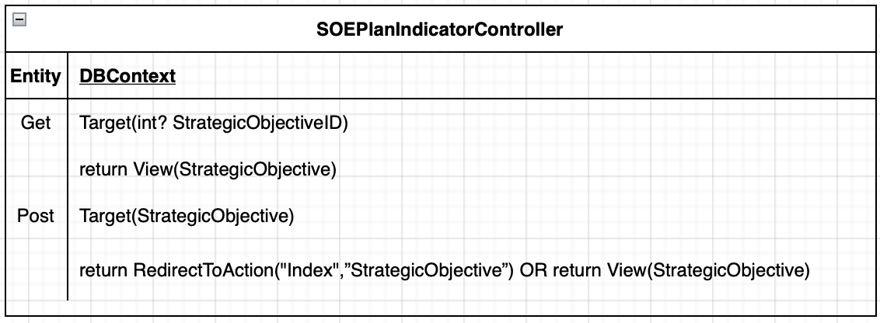
Index

 |  |  |  |  |  |  |  |  |  |  |  |  |  |  |  |  |  |  |  |  |  |  |  |  |  |  |  | ชื่อ: | นายบุญญฤทธิ์ นวนชนะ
 |  |  |  |  |  |  |  |  | ผู้ดูแลระบบ |  | จัดการหลักเกณฑ์ CBEs |  |  | จัดการแผนวิสาหกิจ |  |  |  | จัดการแผนแม่บท |  |  |  | ข้อมูลตัวชี้วัด |  | จัดการโครงการ |  |  | รายงาน | บทบาท: | กกผ.

Get SOEPlanIndicatorController.Target(int? StrategicObjectiveID)
 | ค่าเป้าหมายของตัวชี้วัด

 |  | วัตถุประสงค์เชิงยุทธศาสตร์ | พัฒนาและบูรณาการระบบขนส่งมวลชน

 |  | รอบการแก้ไข |  | 1

 |  | หมายเหตุในการบันทึก | แก้….

 |  |  | *จะต้องกรอกหมายเหตุเพื่อเก็บเป็นประวัติการแก้ไข

 |  |  |  | เป้าประสงค์ (Goals): มีโครงข่ายรถไฟฟ้าครอบคลุมพื้นที่กรุงเทพมหานครและเมืองหลักของประเทศ

 |  |  |  |  |  | ตัวชี้วัด |  | หน่วยวัด |  |  |  |  |  |  |  |  | ค่าเป้าหมาย/เกณฑ์วัด
 |  |  |  |  |  |  |  |  |  | 2560 |  |  | 2561 |  |  | 2562 |  |  |  | 2563 |  |  | 2564 |  | 2565

 |  |  |  |  | ระดับความคืบหน้าโครงการรถไฟฟ้าฯ |  | ร้อยละ |  | 3.0858 |  |  | 3.5487 |  |  | 4.0810 |  |  |  | 4.678 |  | 4.678 |  |  | 4.678

 |  |  |  |  | ระดับความคืบหน้าโครงการรถไฟฟ้าฯ |  | ร้อยละ |  | 3.0858 |  |  | 3.5487 |  |  | 4.0810 |  |  |  | 4.678 |  | 4.678 |  |  | 4.678

Get SOEPlanIndicatorController.Target(StrategicObjective)
 |  |  |  |  |  |  |  |  |  |  |  |  |  |  |  |  |  |  |  |  |  |  |  |  |  | บันทึก

PCM07WF14
Index

 |  |  |  |  |  |  |  |  |  |  |  |  |  |  | ชื่อ: | นายบุญญฤทธิ์ นวนชนะ
 |  |  | ผู้ดูแลระบบ |  | จัดการหลักเกณฑ์ CBEs |  | จัดการแผนวิสาหกิจ | จัดการแผนแม่บท |  |  |  | ข้อมูลตัวชี้วัด | จัดการโครงการ | รายงาน | บทบาท: | กกผ.

Get StrategicObjectiveController.RecycleBin(int? SOEPlanID)
 | กล่องขยะวัตถุประสงค์เชิงยุทธศาสตร์ตามแผนวิสาหกิจ

 |  | วันที่วันที่ลบ |  |  |  | วัตถุประสงค์เชิงยุทธศาสตร์ |  |  |  | จัดการ
Get StrategicObjectiveController.Recover(int? id)
 |  | 19/08/2564 |  | พัฒนาและบูรณาการระบบขนส่งมวลชน |  |  |  |  | ยกเลิก |  | ลบ
Get StrategicObjectiveController.LastDelete(int? id)

 |  | 18/08/2564 |  | บริหารการเงินและสร้างรายได้จากธุรกิจต่อเนื่อง |  |  |  |  | ยกเลิก |  | ลบ

 |  | 17/08/2564 |  | พัฒนารูปแบบการให้บริการที่ตอบสนองวิภีชีวิตสังคมเมือง |  |  |  |  | ยกเลิก |  | ลบ

